Фінансова Пропозиція
Додаток №1 до Запиту №1778NM

 | Форма цінової пропозиції

(Назва Учасника), надає свою пропозицію щодо участі у закупівлю друкованої продукції для дітей.
Відомості про підприємство |  |  | Повне найменування учасника – суб’єкта господарювання
 |  |  | Ідентифікаційний код за ЄДРПОУ або реєстраційний номер облікової картки платника податків
 |  |  | Реквізити (адреса - юридична та фактична, телефон, факс, телефон для контактів, e-mail, розрахунковий рахунок)
Відомості про особу (осіб), які уповноважені представляти інтереси Учасника |  |  | (Прізвище, ім’я, по батькові, посада, контактний телефон).

№ п/п | Технічні характеристики та опис |  | Кількість, екземплярів | Ціна, за одиницю, (з урахуванням всіх податків і зборів) *** | Вартість, (з урахуванням всіх податків і зборів) ***

 | Запит**
1 | 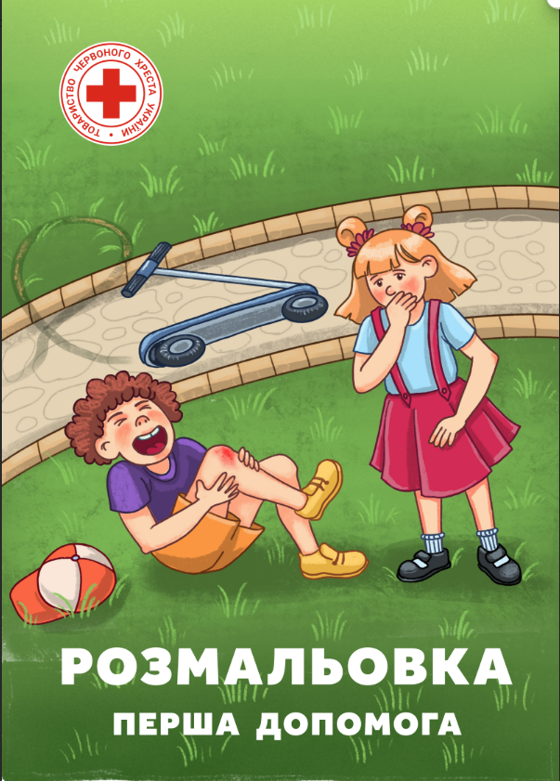 Друк розмальовки для дітей з першої допомоги | Формат виробу: А4 Обкладинка: Матеріал: крейдований папір, щільністю 300 г/м2; Глянцева ламінація 1+0; Фарбовість 4+0. Внутрішній блок: Кількість сторінок: 20 Матеріал: офсетний папір, щільністю 150 г/м2; Фарбовість 4+4. Вид кріплення: на скоби Друк згідно наданих макетів** | 6,000 |  | 0.00
1 | 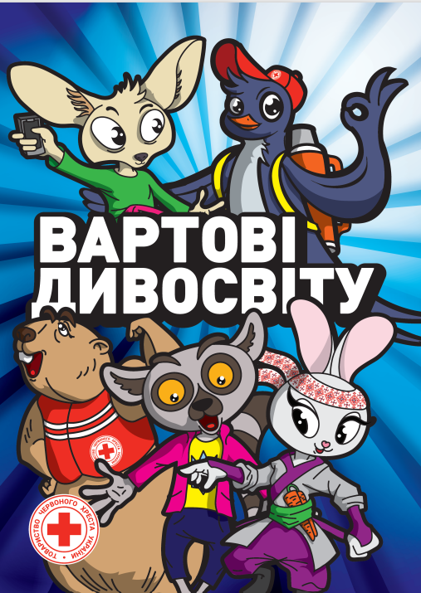 Друк розмальовки для дітей з мінної небезпеки | Формат виробу: А4 Обкладинка: Матеріал: крейдований папір, щільністю 300 г/м2; Глянцева ламінація 1+0; Фарбовість 4+4. Внутрішній блок: Кількість сторінок: 20 Матеріал: офсетний папір, щільністю 150 г/м2; Фарбовість 4+4. Вид кріплення: на скоби Друк згідно наданих макетів** | 11,500 |  | 0.00
Всього вартість пропозиції, грн* |  |  |  |  | 0.00
* Товариство Червоного Хреста України є громадською неприбутковою організацією і просить надати максимальні знижки на товари, вказані у ціновій пропозиції.
***Вартість доставки має бути врахована у вартість товару.
Закупівля здійснюється одним лотом.
Умови оплати: ______________ (обов’язково заповнити!)
Термін доставки готової продукції: ________________ календарних днів з моменту підписання договору.
Примітка: вартість одиниці продукції та загальну вартість пропозиції потрібно заповнювати у гривнях, зазначаючи цифрове значення, яке має не більше двох знаків після коми.
Ми погоджуємось, що всі витрати, пов’язані з доставкою товару, завантажувально-розвантажувальними роботами здійснюються за рахунок Постачальника за наданою адресою, вказаною у Запиті.
Ми погоджуємося, що у разі постачання друкованої продукції не належної якості, забезпечити заміну на якісну за власний рахунок не пізніше ніж 3 робочих дні.
Ми погоджуємося з умовами, що Замовник має право розділити дану закупівлю між декількома постачальниками за умови наявності більш вигідних умов на різні позиції.
Ми погоджуємося з умовами, що Замовник має право самостійно змінювати обсяги закупівлі в залежності від наявного фінансування до підписання договору.
Ми погоджуємося з умовами, що Ви можете відхилити нашу чи всі надані пропозиції, та розуміємо, що Ви не обмежені у прийнятті будь-якої іншої пропозиції з більш вигідними для Вас умовами.
Ми погоджуємось зафіксувати цінову пропозицію протягом 90 днів календарних днів з моменту подачі
Подаючи свою пропозицію ми підтверджуємо повну комплектацію та відповідність умовам зазначеним у Запиті.
Учасники повинні надсилати тендерні пропозиції з підписом і печаткою

 | Керівник організації/ФОП:____________________________ ( ____________________)
 | МП підпис ПІБ

